README
Darksaber 원작 아이템 아이콘 매칭표

목적 | 원작 Item.bmp 아틀라스를 현재 ItemDB에 안전하게 매칭하기 위한 검토표
아틀라스 | public/assets/images/items/darksaber_items.png
좌표 기준 | 32x32 cell, col,row
확정 | 사용자 확인 항목, 공식 아이템 리스트 이미지, 웹자료 exact 매칭 항목
확정 추천 | 원작 목록 기반으로 강하게 유추 가능하지만 공식 이미지 대조 전인 항목
확인 필요 | 후보가 여럿이거나 원작 이름과 이미지 대응이 애매한 항목
웹자료_요약 | lastlangrisser.tistory.com/65~70 추출/매칭 요약
전체 후보 미리보기
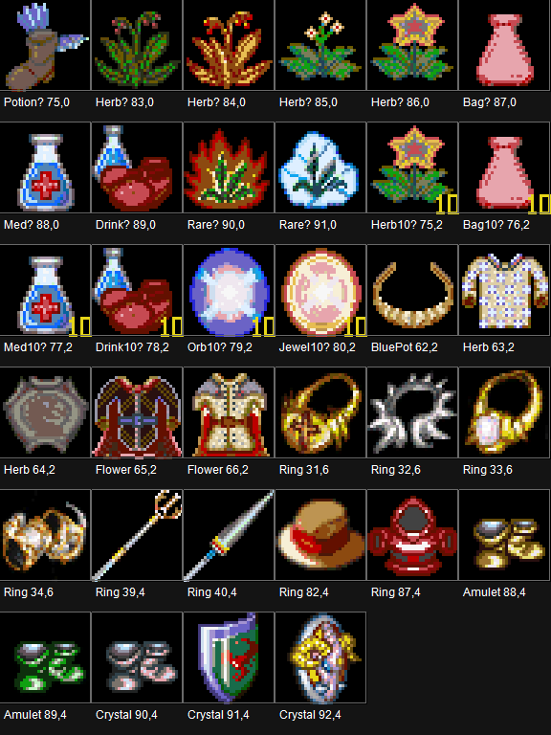
배경 처리 | 순수 #000000 픽셀은 투명화된 PNG로 변환 완료

